Permiso de trabajo en Caliente
 |  |  | PERMISO DE TRABAJO EN CALIENTE |  |  |  |  |  |  |  |  |  |  |  |  |  |  | HS&WE-010F VERSIÓN 1.1

TRABAJO A REALIZAR

AREA |  |  |  |  |  |  |  |  |  |  |  |  |  |  | TODO PERMISO TIENE MÁXIMO 8 HORAS DE DURACIÓN
FECHA
HORA INICIO |  |  |  | HORA FIN

NORMAS GENERALES Estas normas son de chequeo obligatorio para los trabajos a realizar.
 |  |  |  |  |  |  |  |  |  |  |  |  |  |  |  |  | SI |  | NO |  | N/A

 |  | Se realizo el análisis de riesgo con el personal implicado.

 |  | El personal que realiza el trabajo tiene el entrenamiento/experiencia.

 |  | El personal del área donde se realizará el trabajo esta comunicado del trabajo y de los riesgos asociados.

 |  | El área se encuentra aislada y señalizada. (Conos y Cintas de advertencia)

 |  | Se ha comunicado el contenido de este permiso de trabajo a todos los implicados.

 |  | Están definidos los protocolos de emergencia y rescate para el trabajo a realizar.

TRABAJO EN CALIENTES Aplicable a trabajos que generen puntos de ignición pudiendo generar explosión o incendio.
 |  | RIESGOS POTENCIALES

 |  |  |  |  |  | SI |  | NO |  |  |  |  |  |  |  |  |  |  | SI |  | NO

 | Presencia de energías peligrosas: Eléctrica |  |  |  |  |  |  |  |  |  | Cables telefónicos u otro material

 | Presencia de energías peligrosas: Mecánica |  |  |  |  |  |  |  |  |  | Caida de Objetos

 | Presencia de energías peligrosas: Hidráulica |  |  |  |  |  |  |  |  |  | Materialas/Sustancias peligrosas

 | Presencia de energías peligrosas: Neumática |  |  |  |  |  |  |  |  |  | Tránsito de vehículos

 | Presencia de energías peligrosas: Altas/bajas temperaturas |  |  |  |  |  |  |  |  |  | Tránsito de peatones

 |  |  |  |  |  |  |  |  |  |  | Superficies frágiles

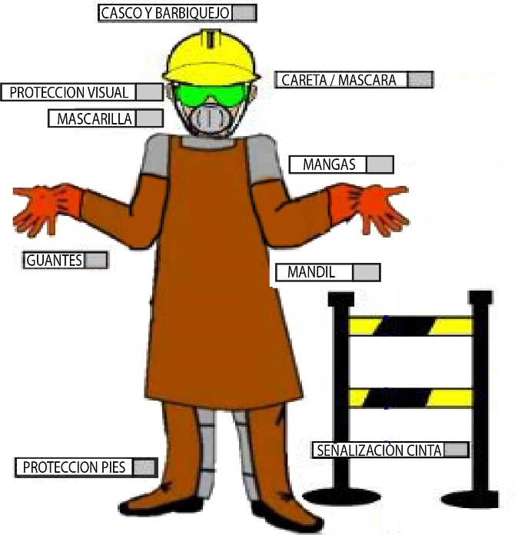
 |  |  |  |  |  |  |  |  |  |  |  | EQUIPOS DE PROTECCION

 |  |  |  |  |  |  |  |  |  |  |  |  |  |  |  |  | SI |  | NO |  | N/A

 |  |  |  |  |  |  |  |  |  | Casco con barbiquejo

 |  |  |  |  |  |  |  |  |  | Protección pies / piernas

 |  |  |  |  |  |  |  |  |  | Protección auditiva (tipo):

 |  |  |  |  |  |  |  |  |  | Mascara / Careta

 |  |  |  |  |  |  |  |  |  | Protección visual

 |  |  |  |  |  |  |  |  |  | Guantes (tipo):

 |  |  |  |  |  |  |  |  |  | Mandil / Mangas (tipo):

 |  |  |  |  |  |  |  |  |  | Protección respiratoria:

 |  |  |  |  |  |  |  |  |  | Sistema de Bloqueo y Etiquetado - LOTOT

 |  |  |  |  |  |  |  |  |  | Se ha identificado los puntos a Bloquear

 |  |  |  |  |  |  |  |  |  | Se ha revisado el estado los equipos a usar

 |  |  |  |  |  |  |  |  |  | Nombre de responsable de aplicar LOTOT

 | PERSONAL A EJECUTAR TRABAJO EN CALIENTE

EVALUACION MEDICA Antes de recibir las firmas de autorización debe pasar la evaluación médica | NOMBRE/APELLIDO |  |  |  | EDAD | PRESIÓN ARTERIAL |  |  |  | BABINSKI WEIL |  |  | ROMBERG |  |  | ROMBERG SENSIBILIZADO |  |  | UNTERBERGER
P
N
P
N
P
N
P
N
P
N
P
N
P
N
P
N
P
N
P
N
P
N
P
N
P
N
P
N
P
N
P
N
P
N
P
N
P
N
P
N
P
N
P
N
P
N
P
N
P
N
P
N
P
N
P
N
P
N
P
N
P
N
P
N
P
N
P
N
P
N
P
N
P
N
P
N
P
N
P
N

 |  |  |  | Observaciones:

 |  | Firma & Sello Dispensario Médico

 |  |  | PERMISO DE TRABAJO EN CALIENTE |  |  |  |  |  |  |  |  |  |  |  |  |  |  | HS&WE-010F VERSIÓN 1.1

 |  |  | (No se autorizan trabajos sin que esta tarjeta este debidamente llena y firmada; y visible en el lugar de trabajo)
EVALUACION GENERAL
 |  |  |  |  |  | SI |  | NO |  |  |  |  |  |  |  |  |  |  | SI |  | NO
 | ¿Los equipos a utilizar tienen sus cables y conexiones en buenas condiciones? |  |  |  |  |  |  |  |  | ¿El sitio donde se ejecutará el trabajo está libre de sustancias químicas y materiales que puedan ser combustibles o inflamables? (más de 10mts)

 | ¿Se ha delimitado y señalizado el área de trabajo como medida de prevención? |  |  |  |  |  |  |  |  | ¿Se requiere la presencia de una persona de seguridad industrial o un brigadista de la empresa durante la ejecución de la labor?

 | Se deben usar otros permisos adicionales para el trabajo? ¿Cuáles?: ___________________________________ |  |  |  |  |  |  |  |  | Existe un extintor de fuego a menos de 2 metros de distancia

EVALUACION DE EQUIPOS |  |  |  |  |  | Equipos de Oxi-Acetileno

 |  |  |  |  |  |  |  |  |  |  |  |  | SI | NO |  |  |  |  |  |  | SI | NO
 |  |  |  |  |  | 1.- | Carro portacilindro con cadena |  |  |  |  |  |  |  | 13.- | Manguera de acetileno

 |  |  |  |  |  | 2.- | Estado físicó de cilindros |  |  |  |  |  |  |  | 14.- | Válvula check maneral de acetileno

 |  |  |  |  |  | 3.- | Regulador de Oxigeno |  |  |  |  |  |  |  | 15.- | Abrazaderas

 |  |  |  |  |  | 4.- | Manómetro de alta presión |  |  |  |  |  |  |  | 16.- | Maneral mezclador de gases

 |  |  |  |  |  | 5.- | Manómetro de baja presión |  |  |  |  |  |  |  | 17.- | Llave dosificadora de oxigeno

 |  |  |  |  |  | 6.- | Arrestaflamas regulador de oxigeno |  |  |  |  |  |  |  | 18.- | Llave dosificadora de acetileno

 |  |  |  |  |  | 7.- | Regulador de acetileno |  |  |  |  |  |  |  | 19.- | Boquilla de corte o soldadura

 |  |  |  |  |  | 8.- | Manómetro de alta presión |  |  |  |  |  |  |  | 20.- | Tuerca roscadas de unión y empaques
 |  |  |  |  |  |  |  |  |  |  |  |  |  |  | 21.-
 |  |  |  |  |  | 9.- | Manómetro de baja presión |  |  |  |  |  |  |  | 21.- | Limpia boquillas

 |  |  |  |  |  | 10.- | Arrestaflamas regulador de acetileno |  |  |  |  |  |  |  | 22.- | Chispero

 |  |  |  |  |  | 11.- | Manguera de oxigeno |  |  |  |  |  |  |  | 23.- | Llave de cuadro de acetileno

 |  |  |  |  |  | 12.- | Válvula check maneral de oxigeno |  |  |  |  |  |  |  | 24.- | Exintor cercano al área de trabajo

 | Esmeril Angular / Amoladoras / Pulidoras |  |  |  |  |  |  |  |  |  | Máquinas de soldar

 |  |  |  |  |  |  | SI |  | NO |  |  |  |  |  |  |  |  |  |  | SI |  | NO
 | 1.- | Casquete Protector en buen estado |  |  |  |  |  |  |  |  | 1.- | Enchufe en buen estado

 | 2.- | Estado de Mango(s) (incluye auxiliares) |  |  |  |  |  |  |  |  | 2.- | Porta electrodo en buen estado

 | 3.- | Seguro sujección al disco |  |  |  |  |  |  |  |  | 3.- | Cable de alimentación de energía en buen estado

 | 4.- | Protector de disco en buen estado y funcional |  |  |  |  |  |  |  |  | 4.- | Cable de grampa a tierra en buen estado

 | 5.- | Estado Cable de alimentación |  |  |  |  |  |  |  |  | 5.- | Cable de portaelectrodo en buen estado

 | 6.- | Enchufe macho para conexión |  |  |  |  |  |  |  |  | 6.- | Se encuentra conectada a tierra

 | 7.- | Protección a tierra (incluyendo las extensiones eléctricas) |  |  |  |  |  |  |  |  | 7.- | Terminales de soldar en buen estado

 | 8.- | Estado de enchufe y conexión |  |  |  |  |  |  |  |  | 8.- | Interruptor de encendido en buenas condiciones

 | 9.- | Sistema hombre muerto |  |  |  |  |  |  |  |  | 9.- | Regulador de amperaje operativo

 | 10.- | Gatillo de accionamiento |  |  |  |  |  |  |  |  | 10.- | Indicador de corriente en buen estado

 | 11.- | Estado del disco y cumple las características del trabajo |  |  |  |  |  |  |  |  | 11.- | Protección completa del equipo y en buenas condiciones

 | 12.- | Se revisó con mantenimiento el punto de conexión? |  |  |  |  |  |  |  |  | 12.- | Se revisó con mantenimiento el punto de conexión?

INSTRUCCIONES GENERALES PARA EL TRABAJO EN CALIENTE
Para este tipo de trabajo se requiere que todo el personal que participe conozca los riesgos posibles existentes y que el equipo de primeros auxilios este próximo al lugar.

Cuando sea necesario, por el tipo de trabajo, deberá siempre permanecer, permanentemente, una persona observando los trabajos y preparada para actuar en casos de emergencia.

Encintar o delimitar la zona con conos, cinta o similar ubicadas debajo del sector donde se va a trabajar. Garantizar la comunicación al encargado y/o supervisor y a los operadores de la planta, sobre los trabajos a realizar, para que tengan conocimiento de las señalizaciones instaladas y las recomendaciones de seguridad.

La contratista deberá presentar su último registro de verificación de equipos para trabajos en caliente y adjuntarlo al presente permiso. Este adjunto debe contar con firma de responsabilidad de quien realiza la inspección.

AUTORIZACIÓN
RESPONSABLE DEL ÁREA |  |  |  |  |  |  |  |  | ENCARGADO DEL TRABAJO
NOMBRE: |  |  |  |  |  |  |  |  | NOMBRE:
CARGO: |  |  |  |  |  |  |  |  | CARGO:
TURNO: |  |  |  |  |  |  |  |  | TURNO:
FIRMA: |  |  |  |  |  |  |  |  | FIRMA:

SEGURIDAD INDUSTRIAL - PLANTA
NOMBRE:
CARGO:
TURNO: |  |  |  |  |  |  |  |  | FIRMA

